身長・体重
(cm) 男子・身長
■身長・体重の移り変わり
男子・身長 (cm) |  | 昭和 37年度 (1962) | 昭和 47年度 (1972) | 昭和 57年度 (1982) | 平成 ４年度 (1992) | 平成 14年度 (2002) | 平成 24年度 (2012) | 令和 ４年度 (2022) | 昭和37年度 ↓差 平成４年度 | 平成４年度 ↓差 令和４年度 | 昭和37年度 ↓差 令和４年度
６歳 | (小１) | 112.9 | 115.4 | 116.8 | 116.8 | 116.6 | 116.5 | 116.8 | 3.9 | 0.0 | 3.9
７歳 | (小２) | 118.2 | 120.8 | 122.2 | 122.6 | 122.4 | 122.6 | 123.0 | 4.4 | 0.4 | 4.8
８歳 | (小３) | 123.6 | 126.4 | 127.8 | 128.5 | 128.1 | 129.0 | 128.5 | 4.9 | 0.0 | 4.9
９歳 | (小４) | 128.5 | 131.3 | 132.9 | 133.6 | 133.7 | 133.6 | 133.8 | 5.1 | 0.2 | 5.3
10歳 | (小５) | 133.1 | 136.2 | 137.8 | 138.7 | 138.7 | 138.4 | 139.5 | 5.6 | 0.8 | 6.4
11歳 | (小６) | 138.0 | 141.6 | 144.0 | 143.9 | 144.8 | 145.1 | 146.3 | 5.9 | 2.4 | 8.3
12歳 | (中１) | 143.7 | 148.2 | 150.6 | 152.0 | 152.4 | 153.2 | 153.6 | 8.3 | 1.6 | 9.9
13歳 | (中２) | 150.1 | 155.7 | 158.3 | 159.2 | 159.7 | 159.9 | 160.8 | 9.1 | 1.6 | 10.7
14歳 | (中３) | 157.7 | 161.6 | 164.6 | 165.4 | 165.7 | 165.4 | 166.1 | 7.7 | 0.7 | 8.4

(kg) 男子・体重
男子・体重 (kg) |  | 昭和 37年度 (1962) | 昭和 47年度 (1972) | 昭和 57年度 (1982) | 平成 ４年度 (1992) | 平成 14年度 (2002) | 平成 24年度 (2012) | 令和 ４年度 (2022) | 昭和37年度 ↓差 平成４年度 | 平成４年度 ↓差 令和４年度 | 昭和37年度 ↓差 令和４年度
６歳 | (小１) | 19.2 | 20.3 | 21.4 | 21.5 | 21.4 | 21.0 | 21.5 | 2.3 | 0.0 | 2.3
７歳 | (小２) | 21.4 | 22.8 | 23.4 | 24.0 | 24.1 | 23.6 | 24.4 | 2.6 | 0.4 | 3.0
８歳 | (小３) | 23.6 | 25.6 | 26.5 | 27.2 | 27.2 | 27.3 | 27.8 | 3.6 | 0.6 | 4.2
９歳 | (小４) | 26.1 | 28.3 | 29.4 | 30.2 | 30.7 | 29.8 | 31.1 | 4.1 | 0.9 | 5.0
10歳 | (小５) | 28.6 | 31.3 | 32.5 | 33.5 | 33.9 | 32.8 | 34.8 | 4.9 | 1.3 | 6.2
11歳 | (小６) | 31.5 | 34.9 | 37.1 | 37.0 | 38.6 | 37.6 | 39.9 | 5.5 | 2.9 | 8.4
12歳 | (中１) | 35.6 | 39.7 | 41.8 | 43.0 | 43.6 | 44.3 | 44.5 | 7.4 | 1.5 | 8.9
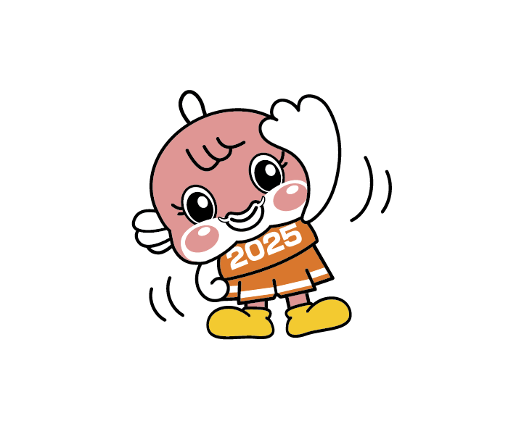
13歳 | (中２) | 40.8 | 45.4 | 47.6 | 48.3 | 49.2 | 48.4 | 49.4 | 7.5 | 1.1 | 8.6
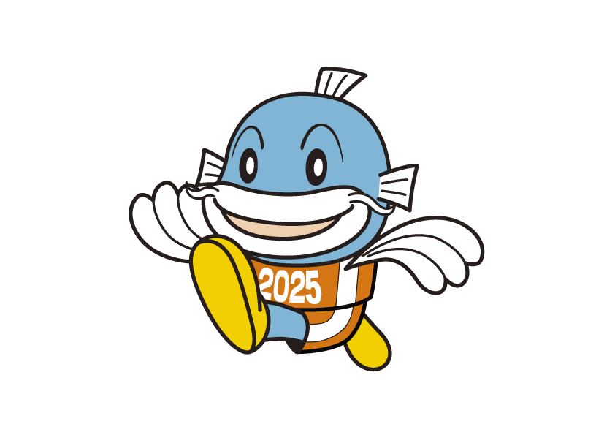
14歳 | (中３) | 46.8 | 51.6 | 53.5 | 54.5 | 55.0 | 53.4 | 54.6 | 7.7 | 0.1 | 7.8

(cm) 女子・身長
女子・身長 (cm) |  | 昭和 37年度 (1962) | 昭和 47年度 (1972) | 昭和 57年度 (1982) | 平成 ４年度 (1992) | 平成 14年度 (2002) | 平成 24年度 (2012) | 令和 ４年度 (2022) | 昭和37年度 ↓差 平成４年度 | 平成４年度 ↓差 令和４年度 | 昭和37年度 ↓差 令和４年度
６歳 | (小１) | 111.6 | 114.7 | 115.9 | 115.9 | 115.8 | 115.7 | 115.8 | 4.3 | △ 0.1 | 4.2
７歳 | (小２) | 117.2 | 120.3 | 121.4 | 121.9 | 122.0 | 121.4 | 122.4 | 4.7 | 0.5 | 5.2
８歳 | (小３) | 122.3 | 125.6 | 127.1 | 127.1 | 127.3 | 127.0 | 128.0 | 4.8 | 0.9 | 5.7
９歳 | (小４) | 127.5 | 131.4 | 132.5 | 133.0 | 133.8 | 133.9 | 134.6 | 5.5 | 1.6 | 7.1
10歳 | (小５) | 133.4 | 136.6 | 139.0 | 139.5 | 139.6 | 140.2 | 141.8 | 6.1 | 2.3 | 8.4
11歳 | (小６) | 139.7 | 143.8 | 145.2 | 146.3 | 147.3 | 146.5 | 148.2 | 6.6 | 1.9 | 8.5
12歳 | (中１) | 145.8 | 149.3 | 151.5 | 151.9 | 152.3 | 152.2 | 152.2 | 6.1 | 0.3 | 6.4
13歳 | (中２) | 150.2 | 153.2 | 155.0 | 155.0 | 155.6 | 155.5 | 155.3 | 4.8 | 0.3 | 5.1
14歳 | (中３) | 152.5 | 155.2 | 157.0 | 157.0 | 157.2 | 157.0 | 157.0 | 4.5 | 0.0 | 4.5

(kg) 女子・体重
女子・体重 (kg) |  | 昭和 37年度 (1962) | 昭和 47年度 (1972) | 昭和 57年度 (1982) | 平成 ４年度 (1992) | 平成 14年度 (2002) | 平成 24年度 (2012) | 令和 ４年度 (2022) | 昭和37年度 ↓差 平成４年度 | 平成４年度 ↓差 令和４年度 | 昭和37年度 ↓差 令和４年度
６歳 | (小１) | 18.8 | 20.0 | 20.7 | 21.0 | 21.0 | 20.7 | 21.0 | 2.2 | 0.0 | 2.2
７歳 | (小２) | 20.7 | 22.2 | 23.1 | 23.5 | 23.7 | 23.2 | 24.1 | 2.8 | 0.6 | 3.4
８歳 | (小３) | 23.1 | 25.1 | 25.9 | 26.2 | 26.3 | 25.9 | 26.9 | 3.1 | 0.7 | 3.8
９歳 | (小４) | 25.7 | 27.9 | 29.1 | 29.5 | 30.1 | 29.6 | 30.9 | 3.8 | 1.4 | 5.2
10歳 | (小５) | 28.8 | 31.9 | 33.0 | 33.8 | 33.9 | 33.5 | 35.3 | 5.0 | 1.5 | 6.5
11歳 | (小６) | 33.0 | 36.4 | 37.1 | 38.6 | 39.5 | 38.3 | 40.4 | 5.6 | 1.8 | 7.4
12歳 | (中１) | 38.2 | 41.4 | 43.2 | 43.7 | 44.3 | 43.2 | 43.7 | 5.5 | 0.0 | 5.5
13歳 | (中２) | 43.0 | 45.9 | 46.9 | 47.3 | 47.9 | 46.6 | 47.1 | 4.3 | △ 0.2 | 4.1
14歳 | (中３) | 46.4 | 49.0 | 50.0 | 50.0 | 50.8 | 49.5 | 49.5 | 3.6 | △ 0.5 | 3.1

資料：「学校保健統計調査」文部科学省
 | ※学校保健統計調査の調査期間は例年４月１日から６月30日ですが、新型コロナウイルス感染症の影響により、令和４年度は前年度と同じく、調査期間が
 | 年度末まで延長されました。そのため、令和４年度の数値と過去の数値との単純な比較はできませんので、参考として御覧ください。

